상품제안서
최고급 습식 PU가죽 지갑형 머니클립(블랙) | 상품코드: F05924

 |  |  |  |  |  |  | 02-412-0044 | www.easy1.co.kr
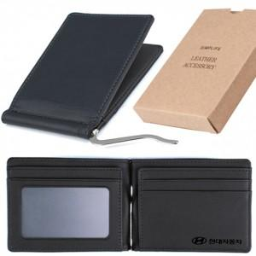

【상세/제작정보】 | .

【인쇄/포장옵션】 | 레이저, 불박 / 포장지포장

【공급단가】 | 수량 | 100~ | 300~ | 500~ | 1,000~ | 3,000~
*VAT별도 | 단가 | 6,750원 | 6,500원 | 6,250원 | 6,000원 | 5,850원

【상품 URL】 | http://www.easy1.co.kr/src/goods_detail.php?gdno=5924

